General
1.5. | Transformación del mercado de iluminación en el sector residencial

 | Sustitución de lámparas de baja eficiencia por tecnologías más eficientes de iluminación, reduciendo las emisiones de GEI debido al menor uso de energía, y generando la transformación hacia un mercado de iluminación más eficiente, cuyo principal objetivo es promover el uso de lámparas que permitan un uso eficiente de la energía en el país, sin menoscabar la calidad de la iluminación, considerando los beneficios económicos, ambientales y sociales que se tendrían en el país. La medida de mitigación propone dos fases: i) el programa de distribución de un millón y medio de lámparas energéticamente más eficientes a hogares de menores ingresos como meta al 2019, en el marco del Programa Anual de Promociones 2018, aprobado mediante Resolución Ministerial Nº 021-2018-MINEM/DM, de acuerdo a lo establecido en el Plan de Acceso Universal a la Energía 2013-2022, aprobado con Resolución Ministerial Nº 203-2013-MINEM-DM; y ii) la Estrategia de Iluminación del Perú, cuyo objetivo es incrementar la participación de las lámparas eficientes en el mercado de iluminación nacional, reduciendo el consumo de energía y por ende también reduciendo las emisiones de gases de efecto invernadero (como el CO2).

 | Medida | Finalidad | Indicadores | Fuente (s)
 | Mercado de iluminación en el sector residencial. | Promover el uso de lámparas que permitan un uso eficiente de la energía en el país, sin menoscabar la calidad de la iluminación, considerando los beneficios económicos, ambientales y sociales que se tendrían en el país. Aplica para lámparas LED. | Consumo eléctrico de lámparas. Inventario de lámparas por reemplazar según potencia. Inventario de lámparas nueva según potencia. | OSINERGMIN/FISE

 | Metodología
ER_{y} = (EC_{BL,Y} - EC_{PJ,y})/(1-TD_{y}) * 1/1000 * EF_{y}

Metodología (MDL) AMS-II.O. – Dissemination of energy efficient household appliances

 | Dónde:
 | ERy | Reducción de emisiones en el año y (tCO2/año)
 | ECBL,y | Consumo de energía de la Línea Base en el año y (kWh/año)
 | ECPJ,y | Consumo de energía de las actividades de proyecto en el año y (kWh/año)
 | TDy | Promedio anual de pérdidas técnicas en la red (0.1)
 | 1/1000 | Factor de conversión de kWh a MWh
 | EFy | Factor de emisión de la fuente de energía (tCO2/MWh)

Variables
 | 9 | 10 | 11 | 15 | 18 | 20 | 23 | 25 | 36 | 40 | 60 | 80 | 100 | 150
Lámparas
Tipo | Potencia (W) |  |  |  |  |  |  |  |  |  |  | Sector | Uso diario (h) | Uso anual (h)
Incandescente | 15 | 25 | 40 | 60 | 100 | 150 | 200 |  |  |  |  | Residencial | 3.5 | 1,278
Fluorescente líneal | 10 | 18 | 36 | 60 | 80 | 100
Ahorrador (LFC) | 9 | 11 | 15 | 20 | 23 | 30
LED | 3 | 4 | 6 | 9 | 11 | 16 | 20 | 25 | 35 | 60

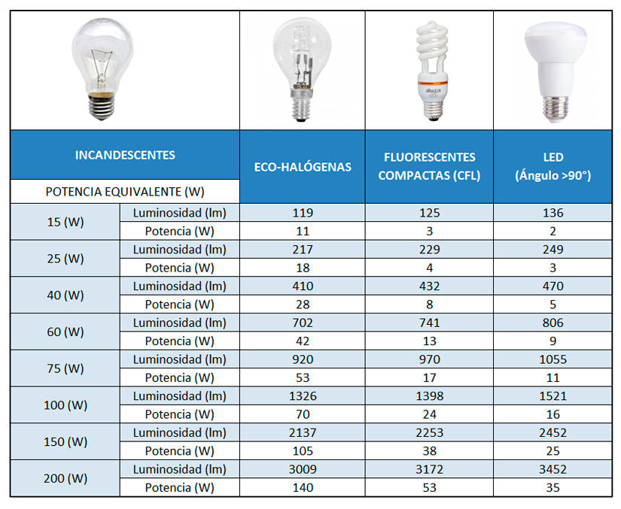
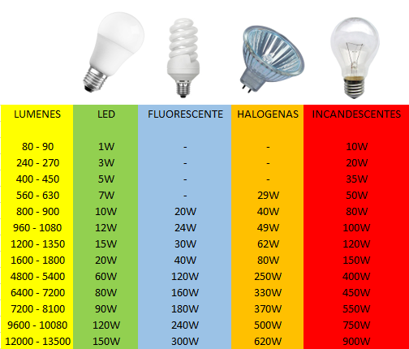
Tipo | Potencia (W) |  |  |  |  |  |  |  |  | Flujo luminoso (lm) | Incandescentes (W) | Fluorescente (W) | Halogenas (W) | LED (W)
Incandescente | 15 |  |  |  |  |  |  |  |  | 80 - 90 | 10 | 0 |  | 1
Incandescente | 25 |  |  |  |  |  |  |  |  | 240 - 270 | 20 | 0 |  | 3
Incandescente | 40 |  |  |  |  |  |  |  |  | 400 - 450 | 35 | 0 |  | 5
Incandescente | 60 |  |  |  |  |  |  |  |  | 560 - 630 | 50 | 0 | 29 | 7
Incandescente | 100 |  |  |  |  |  |  |  |  | 800 - 900 | 80 | 20 | 40 | 10
Incandescente | 150 |  |  |  |  |  |  |  |  | 960 - 1080 | 100 | 24 | 49 | 12
Incandescente | 200 |  |  |  |  |  |  |  |  | 1200 - 1350 | 120 | 30 | 62 | 15
Fluorescente líneal | 10 |  |  |  |  |  |  |  |  | 1600 - 1800 | 150 | 40 | 80 | 20 |  |  |  |  |  |  |  |  |  |  | Mes | Codigo
Fluorescente líneal | 18 |  |  |  |  |  |  |  |  | 4800 - 5400 | 400 | 120 | 250 | 60 |  |  |  |  |  |  |  |  |  |  | Enero | 11
Fluorescente líneal | 36 |  |  |  |  |  |  |  |  | 6400 - 7200 | 450 | 160 | 330 | 80 |  |  |  |  |  |  |  |  |  |  | Febrero | 10
Fluorescente líneal | 60 |  |  |  |  |  |  |  |  | 7200 - 8100 | 550 | 180 | 370 | 90 |  |  |  |  |  |  |  |  |  |  | Marzo | 9
Fluorescente líneal | 80 |  |  |  |  |  |  |  |  | 9600 - 10080 | 750 | 240 | 500 | 120 |  |  |  |  |  |  |  |  |  |  | Abril | 8
Fluorescente líneal | 100 |  |  |  |  |  |  |  |  | 12000 - 13500 | 900 | 300 | 620 | 150 |  |  |  |  |  |  |  |  |  |  | Mayo | 7
Fluorescente circular | 22 |  |  |  |  |  |  |  |  |  |  |  |  |  |  |  |  |  |  |  |  |  |  |  | Junio | 6
Fluorescente circular | 32 |  |  |  |  |  |  |  |  |  |  |  |  |  |  |  |  |  |  |  |  |  |  |  | Julio | 5
Ahorrador (LFC) | 9 |  |  |  |  |  |  |  |  |  |  |  |  |  |  |  |  |  |  |  |  |  |  |  | Agosto | 4
Ahorrador (LFC) | 11 |  |  |  |  |  |  |  |  |  |  |  |  |  |  |  |  |  |  |  |  |  |  |  | Septiembre | 3
Ahorrador (LFC) | 15 |  |  |  |  |  |  |  |  |  |  |  |  |  |  |  |  |  |  |  |  |  |  |  | Octubre | 2
Ahorrador (LFC) | 20 |  |  |  |  |  |  |  |  |  |  |  |  |  |  |  |  |  |  |  |  |  |  |  | Noviembre | 1
Ahorrador (LFC) | 23 |  |  |  |  |  |  |  |  |  |  |  |  |  |  |  |  |  |  |  |  |  |  |  | Diciembre | 0
Ahorrador (LFC) | 30 |  | http://www.sucaled.com/dicroicas/lamparas-dicroicas/ |  |  |  |  |  |  |  |  |  |  |  |  | https://www.carrefour.es/equivalencia-luminica-de-bombillas/a440030/a
LED | 3
LED | 4
LED | 6
LED | 9
LED | 11
LED | 16
LED | 20
LED | 25
LED | 35
LED | 60

Incandescente
Fluorescente líneal
Fluorescente circular | 1 | 2 | 3 | 4 | 5 | 6 | 7 | 8 | 9 | 10 | 11 | 12 | 13 | 14 | 15 | 16 | 17 | 18 | 19 | 20 | 21 | 22 | 23 | 24 | 25 | 26 | 27 | 28 | 29 | 30 | 31 | 32 | 33 | 34 | 35 | 36 | 37 | 38 | 39 | 40 | 41 | 42 | 43 | 44 | 45 | 46 | 47 | 48 | 49 | 50 | 51 | 52 | 53 | 54 | 55 | 56 | 57 | 58 | 59 | 60 | 61 | 62 | 63 | 64 | 65 | 66 | 67 | 68 | 69 | 70 | 71 | 72 | 73 | 74 | 75 | 76 | 77 | 78 | 79 | 80 | 81 | 82 | 83 | 84 | 85 | 86 | 87 | 88 | 89 | 90 | 91 | 92 | 93 | 94 | 95 | 96 | 97 | 98 | 99 | 100 | 101 | 102 | 103 | 104 | 105 | 106 | 107 | 108 | 109 | 110 | 111 | 112 | 113 | 114 | 115 | 116 | 117 | 118 | 119 | 120 | 121 | 122 | 123 | 124 | 125 | 126 | 127 | 128 | 129 | 130 | 131 | 132 | 133 | 134 | 135 | 136 | 137 | 138 | 139 | 140 | 141 | 142 | 143 | 144 | 145 | 146 | 147 | 148 | 149 | 150
Ahorrador (LFC)
LED

